Hoja1
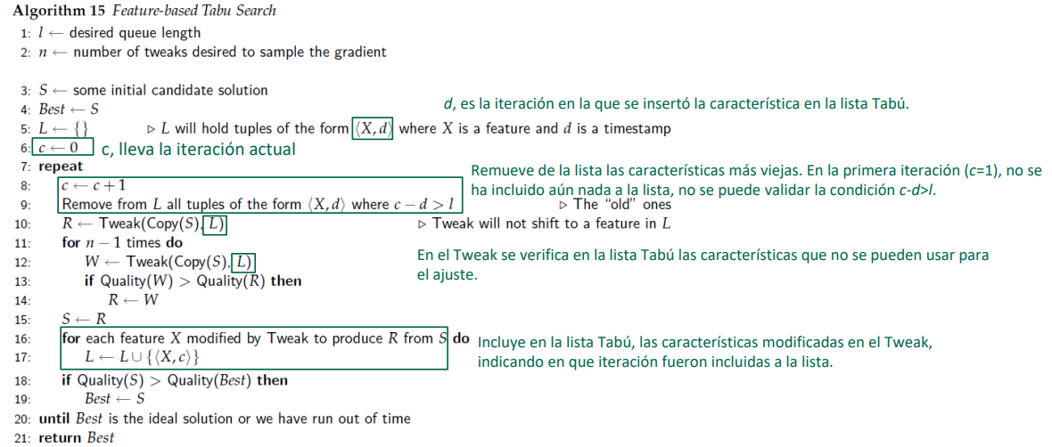
Algoritmo de busqueda Tabu con caracteristicas modificadas

Min | x1^2+x2^2+x3^2+x4^2+x5^2+x6^2+x7^2

Parametros
 | r | 1
 | lim | 100
 | n | 7
 | l | 2
 | c | 0

Genero el primer vector solucion

 | x1 | x2 | x3 | x4 | x5 | x6 | x7 | Q(s)
s | 5 | -62 | -15 | 12 | 50 | -8 | -3 | 6811

Best | 5 | -62 | -15 | 12 | 50 | -8 | -3 | 6811

Primera Iteracion
c= 1
R | 6 | -62 | -15 | 13 | 50 | -8 | -3 | 6883

 | Aquí solo se modificaron 2 ( 1 y 4), como es la primera iteracion L esta vacio |  |  |  |  |  |  |  |  |  |  | En la lista tabu verifico las posiciones de las caracteristicas que no se pueden usr para la genracion del twick

w | 6 | -63 | -15 | 12 | 50 | -9 | -3 | 6964 | W no remplaza a R

w | 4 | 61 | -15 | 12 | 50 | -8 | -3 | 6679 | w remplaza a R
 |  |  |  |  |  |  |  |  |  |  |  |  | L: Lita Tabu
S | 4 | 61 | -15 | 12 | 50 | -8 | -3 | 6679 |  |  |  |  | 1 | [(x1,1),(x2,1)]
 |  |  |  |  |  |  |  |  |  |  |  |  | 2 | [(x4,2),(x5,2),(x7,2)]
 |  |  |  |  |  |  |  |  |  |  |  |  | 3 | [(x3,3),(x6,3)]
 | Q(S) < Q(BEST) entonces se resmpla s por Best

Best | 4 | 61 | -15 | 12 | 50 | -8 | -3 | 6679

Segunda Iteracion
c=2 |  |  |  |  |  |  |  |  | C | parejas | c-d>l
S | 4 | 61 | -15 | 12 | 50 | -8 | -3 | 6679 | 2 | [(x1,1),(x2,1)] | 2-1>2 | No se elimina nada
Best | 4 | 61 | -15 | 12 | 50 | -8 | -3 | 6679
 |  |  |  |  |  |  |  |  | No cambiar las caracteristicas de L otras pero no esas, en este caso cambia 3 caracteristicas
R | 4 | 61 | -14 | 11 | 51 | -8 | -3 | 6728
 |  |  |  |  |  |  |  |  | W se remplaza por R |  | 6552 <6728
w | 4 | 61 | -15 | 11 | 49 | -8 | -2 | 6552
 |  |  |  |  |  |  |  |  | w no se remplaza por R |  | 6645 > 6552
W | 4 | 61 | -14 | 12 | 50 | -8 | -2 | 6645

R | 4 | 61 | -15 | 11 | 49 | -8 | -2 | 6552
 |  |  |  |  |  |  |  |  | ¿ Aquí la pregunta ?; comprar R con el s Inicial o lo que lo mismo el nuevo s con el anterior S
S | 4 | 61 | -15 | 11 | 49 | -8 | -2 | 6552
 |  |  |  |  |  |  |  |  | Las caracteristicas modificadas fueron la 4, 5 y 7
 | Q(S) < Q(BEST) entonces se resmpla s por Best; 6552<6679 |  |  |  |  |  |  |  | ¿Si hubieran sido modificadas 4 caracteristicas añado als 4 caracteriticas a la lista tabu

Best | 4 | 61 | -15 | 11 | 49 | -8 | -2 | 6552

Tercera Iteracion
c=3
s | 4 | 61 | -15 | 11 | 49 | -8 | -2 | 6552 | C | parejas | c-d>l
best | 4 | 61 | -15 | 11 | 49 | -8 | -2 | 6552 | 3 | [(x1,1),(x2,1)] | 3-1>2 | No se elimina nada
 |  |  |  |  |  |  |  |  |  | [(x4,2),(x5,2),(x7,2)] | 3-2>2

R | 4 | 61 | -16 | 11 | 49 | -7 | -2 | 6568 | ¿Qué pasa si en la iteracion anterior, se modificaron varias caracteristicas y en la lista tabu aparecen ; todas al caracteristicas, como se generaria este twick
 |  |  |  |  |  |  |  |  | Solo podria cambiar las caracteristicas 3 y 6 ?¿
 |  |  |  |  |  |  |  |  | El twick no puede cambiar nada ?¿ o siempre debe tener alguna modificacion '¿

w | 4 | 61 | -15 | 11 | 49 | -7 | -2 | 6537 | Q(W) < Q(R), entonce w se remplaza por R

w | 4 | 61 | -14 | 11 | 49 | -7 | -2 | 6508 | Q(w) < QR, 6508 < 6537, entonces w se remplaza por R

R | 4 | 61 | -14 | 11 | 49 | -7 | -2 | 6508

s | 4 | 61 | -14 | 11 | 49 | -7 | -2 | 6508 | En este caso las caracteristicas modificadas fueron 2 y 6, se ñaden a la lista tabu
 |  |  |  |  |  |  |  |  | En este caso ya se lleno la lista tabu con todas la caracteristicas que pasaria si el tamaño de l fuera 3
 | Q(S) < Q(BEST) entonces se resmpla s por Best
 | 6508 < 6552

Best | 4 | 61 | -14 | 11 | 49 | -7 | -2 | 6508

Cuata Iteracion
c=4
s | 4 | 61 | -14 | 11 | 49 | -7 | -2 | 6508 | C | parejas | c-d>l
best | 4 | 61 | -14 | 11 | 49 | -7 | -2 | 6508 | 4 | [(x1,1),(x2,1)] | 4-1>2 | Elimino este elmento ; porque el tamaño de L es 2 si fuera 3 tendria que mantenerlo y ya no tendria , ninguna caractertica para variar en el Twick que pasaria aquí '¿
 |  |  |  |  |  |  |  |  |  | [(x4,2),(x5,2),(x7,2)] | 4-2>2
R | 5 | 61 | -14 | 11 | 49 | -7 | -2 | 6517 |  | [(x3,3),(x6,3)] | 4-3>2

w | 3 | 61 | -14 | 11 | 49 | -7 | -2 | 6501 | Puede ser que no se modifique ninguna caracteritica twick mismo s
 |  |  |  |  |  |  |  |  | QW <QR, se remplaza w por R
W | 5 | 62 | -14 | 11 | 49 | -7 | -2 | 6640 | QW > QR , entonces no se modifica R

R | 3 | 61 | -14 | 11 | 49 | -7 | -2 | 6501
S | 3 | 61 | -14 | 11 | 49 | -7 | -2 | 6501 | ¿Se compara R con respecto al S inicial ? |  |  |  |  | L: Lita Tabu
 |  |  |  |  |  |  |  |  |  |  |  |  |  | 2 | [(x4,2),(x5,2),(x7,2)]
 |  |  |  |  |  |  |  |  | En este caso la unica caracteritica modificada fue la 1; añado ala lista |  |  |  |  | 3 | [(x3,3),(x6,3)]
 | Q(S) < Q(BEST) entonces se resmpla s por Best |  |  |  |  |  |  |  |  |  |  |  |  | 4 | (x1,4)
 | 6501 < 6508 , se cumple se remplaza

Best | 3 | 61 | -14 | 11 | 49 | -7 | -2 | 6501

Preguntas

Cuntas iteraciones debo realizar
Cuado para el algoritmo , cuando Qbest e sla solucion ideal o el tiempo de ejecucion del algoritmo a terminado
Cual es esa solucion ideal

